Sheet1
NO DOCUMENT OTOMATIS TIAP BULAN BERUBAH : 008/PPC/PPR-WM/VIII/18 (008 = LEMBAR SESUAI BULAN, PPC = DEPT, PPR-WM = PROD. PERF. REPORT WEEKLY & MONTHLY, VIII = BULAN REPORT, 18 = TAHUN)

INFORMASI PERUBAHAN SEMUA LINE, UNTUK WEEK BULANAN DI RUBAH SESUAI DENGAN TANGGAL KALENDER (TIDAK MENGGUNAKAN KALENDER WEEK DWA)

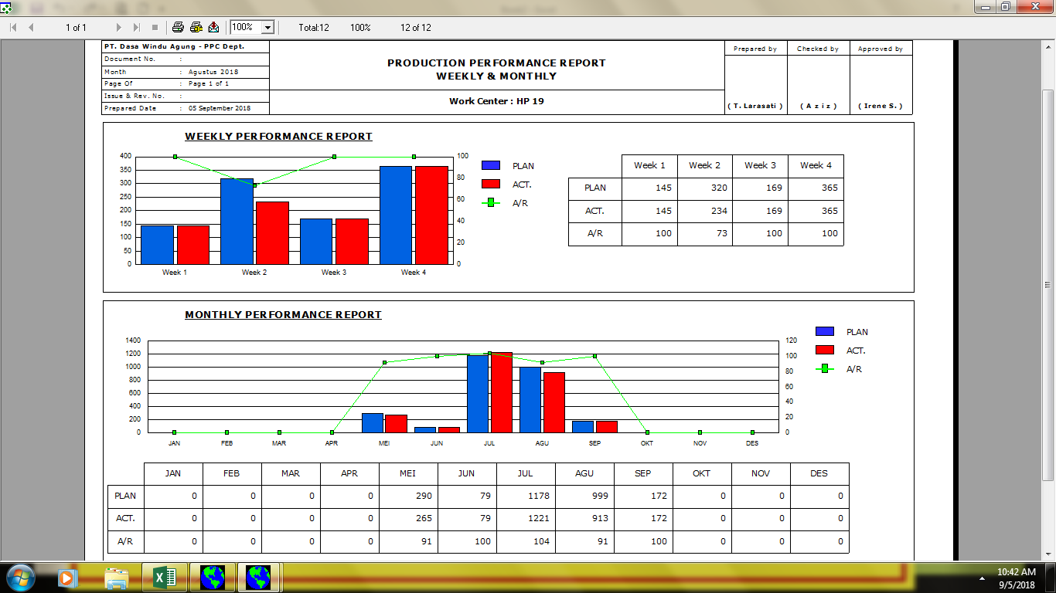

01.00

INFORMASI PERUBAHAN SEMUA LINE, UNTUK WEEK BULANAN DI RUBAH SESUAI DENGAN TANGGAL KALENDER (TIDAK MENGGUNAKAN KALENDER WEEK DWA)

A/R MEMAKAI SIMBOL % DI BELAKANG ANGKA

